Titel
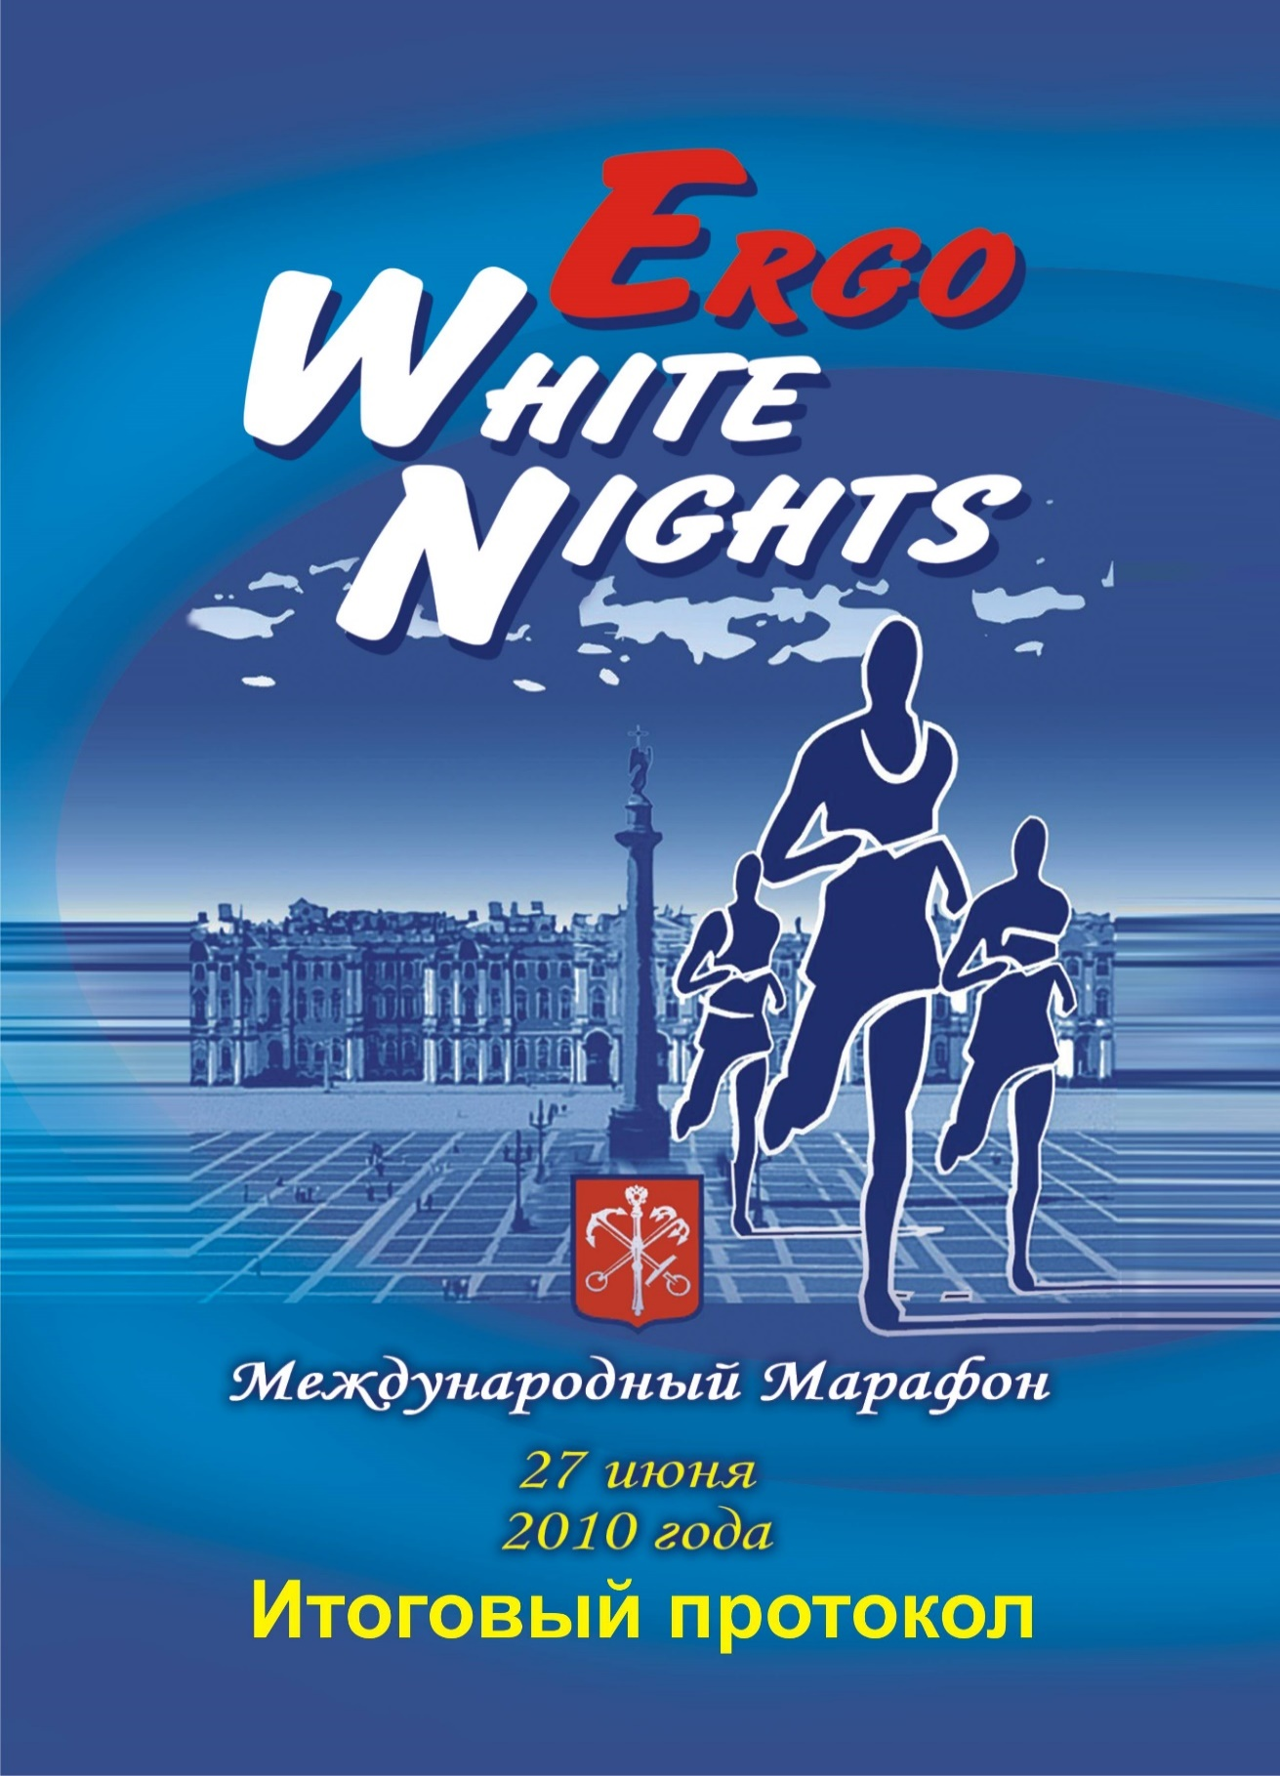

JudgeTeam
ХXI international Marathon "ERGO White Nights"
 | XXI международный марафон "ERGO БЕЛЫЕ НОЧИ"
27 июня 2010 г. Санкт-Петербург


ГЛАВНАЯ СУДЕЙСКАЯ КОЛЛЕГИЯ JUDGE TEAM

ДИРЕКТОР СОРЕВНОВАНИЙ КОЧЕТКОВ Михаил Андреевич

 | Главный судья | УЙК Антон Гергардович | Санкт-Петербург
 |  |  | Республиканская категория

 | Главный секретарь | СОЛОВЬЕВ Вадим Валерьевич | Санкт-Петербург
 |  |  | Республиканская категория

 | Технический делегат | ПАШКЕВИЧ Александр Трофимович | Москва
 |  |  | Всесоюзная категория

 | Заместитель главного судьи | БАЗУЛЕВ Виктор Николаевич | Санкт-Петербург
 | по кадрам |  | Всесоюзная категория

 | Заместитель главного судьи | ЛОГИНОВ Владимир Сергеевич | Санкт-Петербург
 | по дистанции 42 км 195 м |  | Республиканская категория

 | Заместитель главного судьи | ЛАЗЕБНЫЙ Владимир Антонович | Санкт-Петербург
 | по дистанции 10 км |  | Всесоюзная категория

 | Заместитель главного судьи | БОКАТЫЙ Николай Сергеевич | Санкт-Петербург
 | по информации |  | Республиканская категория

 | Заместитель гл. секретаря | ВЕСЕЛОВА Анна Викторовна | Санкт-Петербург
 | по дистанции 42 км 195 м |  | I категория

 | Заместитель гл. секретаря | ПАУТОВА Ирина Анатольевна | Санкт-Петербург
 | по дистанции 10 км |  | Республиканская категория

 | Заместитель гл.секретаря | ТРОПАРЕВ Александр Владимирович | Санкт-Петербург
 | по АСУ |  | I категория
 |  | САВЕЛЬЕВ Иван Сергеевич | Санкт-Петербург
 |  |  | III категория

 | Начальник дистанции | ТЯГУНОВ Виктор Александрович | Санкт-Петербург
 |  |  | Республиканская категория

 | Комендант пробега | ОРЛОВ Максим Петрович | Санкт-Петербург

 | Начальник службы питания | ПОЧИНСКИЙ Михаил Владимирович | Санкт-Петербург
 |  |  | I категория

 | Руководитель медицинской | МОКИН Константин Алексеевич | Санкт-Петербург
 | службы

